10
Dénomination Sociale | Localisation (Ville / Pays) | % détenu | Liste de la participation de SHT dans les Consortium
Participation de l'ETAT |  |  | Consortium | Activité | % participation
SHT | N'Djamena | 100% |  |  | 2019
SONACIM | N'Djamena | 100% | Esso-Petronas-SHT PCCL (Doba) (*) | Production de Pétrole | 25%
SONAMIG | N'Djamena | 100% | PCM-Glencore-SHT (Badila et Mangara) | Production de Pétrole | 15%
SRN (Raffinerie) | N'Djamena | 40% | PCM-Glencore-SHT (Krim et Kibea) | Production de Pétrole | 25%
TOTCO | N'Djamena | 8.12% | CNPC-Cliveden-SHT (Bongor CC 1999) | Production de Pétrole | 10%
COTCO | Cameroon | 2.74% | CNPC-Cliveden-SHT (Bongor CPP 2014) (**) | Production de Pétrole | 25%
Participation de SHT
SOTRADA (Traitement déchets Pétroliers) | N'Djamena | 100%
ECOBANK (Banque) | N'Djamena
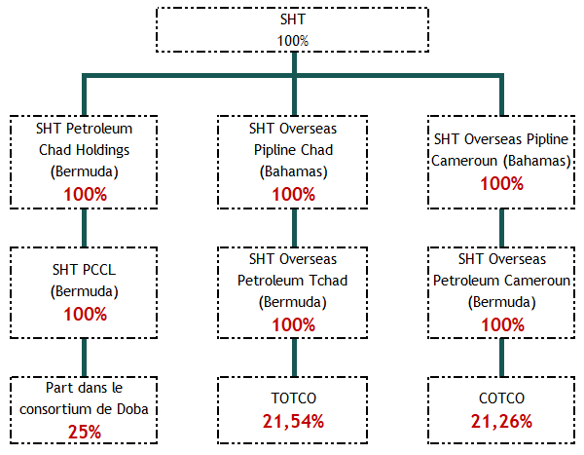
TCHAD OIL (Hydrocarbures) | N'Djamena | 50%
Banque de l'Habitat du Tchad (Banque) | N'Djamena | 25%
GIE STC | N'Djamena | 45%
Société Tchadienne de Dépôts Pétroliers (STDP) | N'Djamena | 55%
Général Gaz Tchad | N'Djamena
SHT Petroleum Chad Holding Limited (Bermuda) (1) | BAHAMAS | 100%
SHT Overseas Pipeline Chad Limited (Bahamas) (2) | BAHAMAS | 100%
SHT Overseas Pipeline Cameroon Limited (Bahamas) (3) | BAHAMAS | 100%
(1) Pariticpation de SHT Petroleum Chad Holding Limited (BERMUDA)
SHT PCCL (Bermuda) | Bermuda | 100%
(2) Pariticpation de SHT Overseas Pipeline Chad Limited (Bahamas)
SHT Overseas Petroleum Tchad (Bermuda) (a) | Bermuda | 100%
(a) Pariticpation de SHT Overseas Petroleum Tchad (Bermuda)
TOTCO | N'Djamena | 21.54%
(3) Pariticpation de filiale SHT : SHT Overseas Pipeline Cameroon Limited (Bahamas)
SHT Overseas Petroleum Cameroon (Bermuda) (b) | Bermuda | 100%
(b) Pariticpation de SHT Overseas Petroleum Cameroon (Bermuda)
COTCO | Cameroon | 21.26%

